Nomor
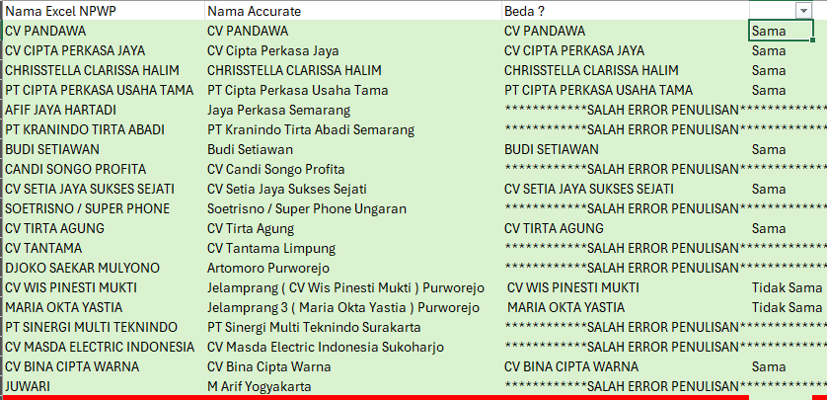
Belum terpakai: |  | Update
 | LAST |  |  | BINA SUBUR GANTI TIDAK PAKAI CV JEMBAR TERHITUNG DARI TANGGAL DIATAS 14 JUNI 2023
Bagong Jaya | 010.003-23.64243744 | 2023-11-08 |  | GANTI JADI NPWP RUDY DACHLAN
BBN Surabaya | 0032375657666 | 2023-07-08
BBN Semarang | 0032364243480 | 2023-10-11
 |  |  |  | Jaya Utama Masa 12 Udah dibuatkan
 |  |  |  |  | INV2412020 | INV2412179 | INV2412217
 |  |  |  |  | 2024-05-12 | 17/12 | 20/12

 |  |  | SMG | I | =IF(ISBLANK(VLOOKUP(H1,'KTP - list (NEW).xlsx'!Table27[[Kode Pelanggan]:[ALAMAT]], 2, 0)),VLOOKUP(H1,'KTP - list (NEW).xlsx'!Table27[[Kode Pelanggan]:[ALAMAT]], 3, 0), VLOOKUP(H1,'KTP - list (NEW).xlsx'!Table27[[Kode Pelanggan]:[ALAMAT]], 2, 0))
SUdah pernah dibuat |  |  |  | J | =VLOOKUP(H1,'KTP - list (NEW).xlsx'!Table27[[Kode Pelanggan]:[ALAMAT]],4,0)
 |  |  |  | K | =VLOOKUP(H1,'KTP - list (NEW).xlsx'!Table27[[Kode Pelanggan]:[ALAMAT]],5,0)

 |  |  | SBY/BJM | I | =IF(ISBLANK(VLOOKUP(H140, 'KTP - list (NEW).xlsx'!Table2710[[Kode Pelanggan]:[ALAMAT]], 2, 0)),VLOOKUP(H140, 'KTP - list (NEW).xlsx'!Table2710[[Kode Pelanggan]:[ALAMAT]], 3, 0), VLOOKUP(H140, 'KTP - list (NEW).xlsx'!Table2710[[Kode Pelanggan]:[ALAMAT]], 2, 0))
 |  |  |  | J | =VLOOKUP(H140,'KTP - list (NEW).xlsx'!Table2710[[Kode Pelanggan]:[ALAMAT]],4,0)
 |  |  |  | K | =VLOOKUP(H140,'KTP - list (NEW).xlsx'!Table2710[[Kode Pelanggan]:[ALAMAT]],5,0)

 |  |  | SMD/BPP | I | =IF(ISBLANK(VLOOKUP(H1098,'KTP - list (NEW).xlsx'!Table271011[[Kode Pelanggan]:[ALAMAT]], 2, 0)),VLOOKUP(H1098,'KTP - list (NEW).xlsx'!Table271011[[Kode Pelanggan]:[ALAMAT]], 3, 0), VLOOKUP(H1098,'KTP - list (NEW).xlsx'!Table271011[[Kode Pelanggan]:[ALAMAT]], 2, 0))
 |  |  |  | J | =VLOOKUP(H1098,'KTP - list (NEW).xlsx'!Table271011[[Kode Pelanggan]:[ALAMAT]],4,0)
 |  |  |  | K | =VLOOKUP(H1098,'KTP - list (NEW).xlsx'!Table271011[[Kode Pelanggan]:[ALAMAT]],5,0)
SMG | 0052422691818
SBY | 0052422296123 |  | Ngecek Nama | C | =IFERROR(UPPER(MID(B1,SEARCH("(",B1)+1,SEARCH(")",B1)-SEARCH("(",B1)-1)),IF(A1=B1,A1,"************SALAH ERROR PENULISAN*************"))
SMD |  |  |  | D | =IF(C2=A2,"Sama","Tidak Sama")

 |  |  | BJ | I | =IF(ISBLANK(VLOOKUP(H1,'KTP - list (NEW).xlsx'!Table2[[Kode Pelanggan]:[NAMA KTP / NAMA NPWP]], 2, 0)),VLOOKUP(H1,'KTP - list (NEW).xlsx'!Table2[[Kode Pelanggan]:[NAMA KTP / NAMA NPWP]], 3, 0), VLOOKUP(H1,'KTP - list (NEW).xlsx'!Table2[[Kode Pelanggan]:[NAMA KTP / NAMA NPWP]], 2, 0))
 |  |  |  | J | =VLOOKUP(H1,'KTP - list (NEW).xlsx'!Table2[[Kode Pelanggan]:[ALAMAT]],4,0)
 |  |  |  | K | =VLOOKUP(H1,'KTP - list (NEW).xlsx'!Table2[[Kode Pelanggan]:[ALAMAT]],5,0)

